０．e-Stat掲載場所案内等
公表統計表掲載内容・表章項目一覧と平成28年までの報告書との整理票

政府統計の総合窓口（以下、e-Statという。）掲載の公表統計表、統計表一覧及び報告書（平成28年まで刊行）について

１．e-Stat掲載の公表統計表と報告書の構成
 | （１）報告書（上巻）は、報告書（中巻及び下巻）、保管統計表（報告書非掲載表）及び保管統計表 都道府県編（報告書非掲載表）の数値を基に概要編として作成される。
 | （「３．報告書の作成方法について」参照）
 | （２）公表統計表（上記（１）の全て）のe-Stat掲載の構成は、各事象毎に報告書の上・中・下巻別の掲載、保管統計表（報告書非掲載表）を各事象毎に掲載、
 | 保管統計表 都道府県編（報告書非掲載表）を各事象毎に掲載している。（「（参考）公表統計表の構成に沿ったe-Stat掲載順」参照）
 | なお、公表統計表の検索の仕方は以下のとおり。

出生 2016年 上巻 表4.1 年次別にみた出生数・率（人口千対）・出生性比及び合計特殊出生率
 | （検索例）
①
②
③
④

 | 【政府統計の総合窓口（e-Stat）】 |  |  | https://www.e-stat.go.jp/
 | >トップページ＞分野から探す＞人口動態調査＞ ＞ (政府統計名）人口動態調査 ＞（提供統計名）人口動態調査＞ （提供分類１）人口動態統計 ＞ （提供分類２）確定数 ＞

 | （提供分類３）出生 ＞（提供周期）年次 ＞（調査年月） 2016年 > （表番号）上巻 4-1 ＞ （統計表）年次別にみた出生数・率（人口千対）・出生性比及び合計特殊出生率
①
②
③
④

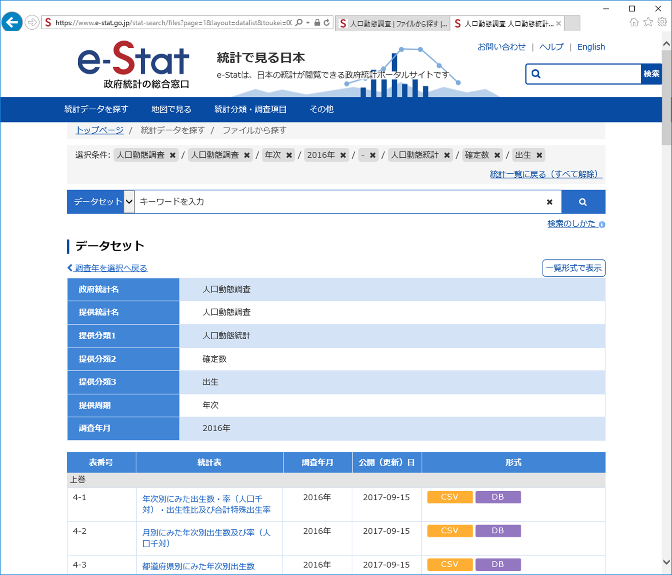
 |  | (参考）公表統計表の構成に沿ったe-Stat掲載順
 |  | （提供分類３） | （提供分類４） | ＞ | （提供周期） | ＞ | （提供年月）

 |  | 用語及び比率の解説 |  |  | 年次 |  | 2016年
 |  | 分類表
 |  | １．総覧
 |  | ２．出生
 |  | ３．死亡
 |  | ４．乳児死亡
 |  | ５．死産
 |  | ６．周産期
 |  | ７．婚姻
 |  | ８．離婚
 |  | 10．別表
 |  | 11．人口
 |  | 保管統計表（報告書非掲載表）
 |  |  | ２．出生
 |  |  | ３．死亡
 |  |  | ４．乳児死亡
 |  |  | ５．死産
 |  |  | ６．周産期
①
 |  |  | ７．婚姻
 |  |  | ８．離婚
②
 |  |  | ９．死因
 |  |  | 10．別表
 |  | 保管統計表 都道府県編（報告書非掲載表）
③
 |  |  | ２．出生
④
 |  |  | ３&４．死亡・乳児死亡
 |  |  | ５．死産
 |  |  | ６．周産期
 |  |  | ７．婚姻
 |  |  | ８．離婚
 |  |  | ９．死因

 |  | ※全統計表を事象毎に整理した、統計表一覧「１．総覧」から「11．人口」（別添）と照合するために、e-Stat掲載表の構成に便宜的に同一の事象番号を付与した。

２．上記１と統計表一覧との紐付け
 | （１）「統計表名」のみ判明している場合でも、「統計表一覧」より「e-Stat掲載表番号」または「報告書掲載表番号」と掲載場所の検索が可能。
 | （２）「e-Stat掲載表番号」または「報告書掲載表番号」のみ判明している場合でも、「統計表一覧」より該当の「統計表名」の検索が可能。
 | （３）「表章項目」のみ判明している場合でも、「統計表一覧」の表章項目（○付）を含む「e-Stat掲載表番号」または「報告書掲載表番号」と掲載場所の検索が可能。

②
①
③
④
 |  |  |  |  |  |  |  | 統計表一覧

①
④
②
③

 |  |  |  |  |  |  |  |  | ～

 |  |  |  |  | ～
３．報告書の作成方法について
e-Stat掲載の（上巻）（中巻）（下巻）別にまとめられている各統計表は、平成28年調査まで報告書（上巻、中巻、下巻）にも掲載していた。
また、全統計表を事象毎に整理した、統計表一覧「１．総覧」から「11．人口」（各シート）の構成は以下のとおり。
 | ・「1.総覧」の（総覧）上巻3-1-1～3-4は、中巻1及び2-1～2-47の数値を用いて作成している。
 | ・「2.出生」の（出生）上巻4-1～4-38は、中巻1～18、保管統計表（報告書非掲載）1～21、保管統計表 都道府県編 (報告書非掲載）１～５の数値を用いて作成している。
 | ・「3.死亡」の（死亡）上巻5.1～5.39は、中巻1～8、下巻 １～11、保管統計表（報告書非掲載）1、保管統計表 都道府県編(報告書非掲載）１～３、
 | 保管統計表（報告書非掲載）（死因）死亡１～17、保管統計表 都道府県編（報告書非掲載）（死因） １～６の数値を用いて作成している。
 | ・「４．乳児死亡」の（乳児死亡）上巻6.1～6.19は、中巻1～7、下巻１～5、保管統計表（報告書非掲載）1、保管統計表（報告書非掲載）（死因）乳児死亡 １～3、
 | 保管統計表 都道府県編(報告書非掲載）(死因）5の数値を用いて作成している。
 | ・「５．死産」の（死産）上巻7.1～7.19は、中巻1～9、下巻１～3、保管統計表（報告書非掲載）1～14、保管統計表 都道府県編(報告書非掲載）1～2、
 | 保管統計表（報告書非掲載）（死因）死産１～7の数値を用いて作成している。
 | ・「６．周産期」の（周産期）上巻8.1～8.14は、中巻1～5、下巻１、保管統計表（報告書非掲載）1～3、保管統計表（報告書非掲載）（死因）周産期１～5の数値を用いて作成している。
 | ・「７．婚姻」の（婚姻）上巻9.1～9.21は、中巻1～8、保管統計表（報告書非掲載）1～8 、保管統計表 都道府県編(報告書非掲載）婚姻1～2の数値を用いて作成している。
 | ・「８．離婚」の（離婚）上巻10.1～10.15は、中巻1～8、保管統計表（報告書非掲載）１～9、保管統計表 都道府県編(報告書非掲載）離婚1の数値を用いて作成している。

